Solicitud gráfica
 | Área: | Matemáticas |  |  | Fecha: |  |  |  |  |  | M3A
 | Grado: | 8 |  |  | 2016-02-12 |  |  |  |  |  | M5A
 | Título del tema: |  |  |  | ¿Cuaderno de estudio o recurso? | Recurso |  |  |  |  | M6A
 | Editor: | Josué Malagón |  |  | Motor del recurso | F13 |  |  |  |  | M7A
 |  |  |  |  |  |  |  |  |  |  | M8A
 | Código guión o recurso: | MA_08_09_CO_REC150 | ← Para determinar este código, visite la hoja de Ayuda |  |  |  |  |  |  |  | M9B
 |  |  |  |  | ESPECIFICACIÓN DE ARCHIVOS A ENTREGAR |  |  |  |  |  | M9C
Núm. | Archivo Shutterstock o ruta en web | Imagen para: | Tipo | Ubicación de la imagen en el recurso F13 | Nombre imagen SMALL | Tamaño imagen SMALL | Nombre imagen ZOOM | Tamaño imagen ZOOM | Descripción | Observaciones | M10B
IMG01 | ver observaciones | Recurso F13 | Ilustración | Doble | MA_08_09_CO_REC150_IMG01n.jpg | 240 x 185 px | MA_08_09_CO_REC150_IMG01a.jpg | 800 x 460 px | Letras mayúsculas son lso nombres de los puntos, las letras mínusculas son las medidas de los lados (agregar cotas), las letras deben ir en cursiva, los decimales se separan con coma (no con punto) | 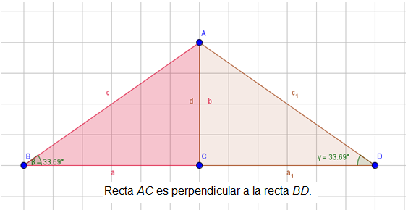 | M12D
IMG02 | ver observaciones | Recurso F13 | Ilustración | Doble | MA_08_09_CO_REC150_IMG02n.jpg | 240 x 185 px | MA_08_09_CO_REC150_IMG02a.jpg | 800 x 460 px | Letras mayúsculas son los nombres de los puntos, las letras mínusculas son las medidas de los lados (agregar cotas), las letras deben ir en cursiva, los decimales se separan con coma (no con punto) | 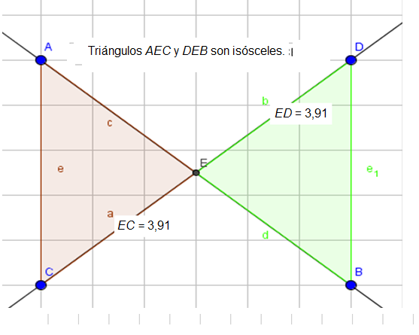 | M101
IMG03 | ver observaciones | Recurso F13 | Ilustración | Doble | MA_08_09_CO_REC150_IMG03n.jpg | 240 x 185 px | MA_08_09_CO_REC150_IMG03a.jpg | 800 x 460 px | Letras mayúsculas son los nombres de los puntos, las letras mínusculas son las medidas de los lados (agregar cotas), las letras deben ir en cursiva, los decimales se separan con coma (no con punto) | 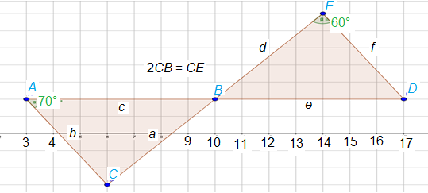 | Diaporama F1
 |  |  |  |  |  |  |  |  |  |  | F4
 |  |  |  |  |  |  |  |  |  |  | F6
 |  |  |  |  |  |  |  |  |  |  | F6B
 |  |  |  |  |  |  |  |  |  |  | F7
 |  |  |  |  |  |  |  |  |  |  | F7B
 |  |  |  |  |  |  |  |  |  |  | F8
 |  |  |  |  |  |  |  |  |  |  | F10
 |  |  |  |  |  |  |  |  |  |  | F10B
 |  |  |  |  |  |  |  |  |  |  | F11
 |  |  |  |  |  |  |  |  |  |  | F12
 |  |  |  |  |  |  |  |  |  |  | F13
 |  |  |  |  |  |  |  |  |  |  | F13B

